Лист1
1000000 |  | 131
2000000 |  | 402
3000000 |  | 806
4000000 |  | 1329
5000000 |  | 1976
6000000 |  | 2752
7000000 |  | 3665
8000000 |  | 4703
9000000 |  | 5868
10000000 |  | 7160
Кол-во циклов | Время (y.e)
1000000 | 131
2000000 | 402
3000000 | 806
4000000 | 1329
5000000 | 1976
6000000 | 2752
7000000 | 3665
8000000 | 4703
9000000 | 5868
10000000 | 7160

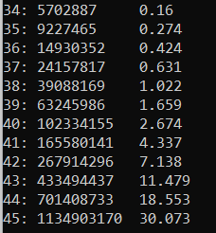
34 |  | 16
35 |  | 274
36 |  | 424
37 |  | 631
38 |  | 1022
39 |  | 1659
40 |  | 2674
41 |  | 4337
42 |  | 7138
43 |  | 11479
Число фибоначи | Время (y.e)
34 | 16
35 | 274
36 | 424
37 | 631
38 | 1022
39 | 1659
40 | 2674
41 | 4337
42 | 7138
43 | 11479

